Hoja1
Tabla de salarios y costo de empresas
Concepto | Salario mensual | Días labor. Mes | Horas laboradas | Horas mes | Valor Día trabajo | Valor hora
Gerente | $ 43,853,908.13 | 25 | 8 | 200 | $ 1,754,156.33 | $ 219,269.54 |  |  |  | $ 8,770,781.63
Analista de requerimientos | $ 35,620,113.13 | 25 | 8 | 200 | $ 1,424,804.53 | $ 178,100.57 |  |  |  | procentaje | 0.752082115
Analista de inteligencia de negocios | $ 31,324,220.09 | 25 | 8 | 200 | $ 1,252,968.80 | $ 156,621.10
Arquitecto de software | $ 48,149,801.17 | 25 | 8 | 200 | $ 1,925,992.05 | $ 240,749.01
Arquitecto de datos | $ 48,149,801.17 | 25 | 8 | 200 | $ 1,925,992.05 | $ 240,749.01
Ingeniero de procesos | $ 37,231,073.02 | 25 | 8 | 200 | $ 1,489,242.92 | $ 186,155.37
Ingeniero en seguridad de la información | $ 48,149,801.17 | 25 | 8 | 200 | $ 1,925,992.05 | $ 240,749.01 |  |  |  |  |  | hora | dia | mes
Ingeniero especialista en aseguramiento de calidad | $ 48,149,801.17 | 25 | 8 | 200 | $ 1,925,992.05 | $ 240,749.01 |  |  |  |  |  | $ 291,550.00 | $ 2,332,400.00 | $ 58,310,000.00
Desarrollar | $ 17,183,572.16 | 25 | 8 | 200 | $ 687,342.89 | $ 85,917.86 |  |  |  |  |  | $ 236,810.00 | $ 1,894,480.00 | $ 47,362,000.00
Especialista en pruebas | $ 18,794,532.05 | 25 | 8 | 200 | $ 751,781.28 | $ 93,972.66 |  |  |  |  |  | $ 208,250.00 | $ 1,666,000.00 | $ 41,650,000.00
Documentador | $ 8,770,781.63 | 25 | 8 | 200 | $ 350,831.27 | $ 43,853.91 |  |  |  |  |  | $ 320,110.00 | $ 2,560,880.00 | $ 64,022,000.00
Diseño gráfico | $ 31,324,220.09 | 25 | 8 | 200 | $ 1,252,968.80 | $ 156,621.10 |  |  |  |  |  | $ 320,110.00 | $ 2,560,880.00 | $ 64,022,000.00
Líder técnico | $ 37,231,073.02 | 25 | 8 | 200 | $ 1,489,242.92 | $ 186,155.37 |  |  |  |  |  | $ 247,520.00 | $ 1,980,160.00 | $ 49,504,000.00
 |  |  |  |  |  |  |  |  |  |  |  | $ 320,110.00 | $ 2,560,880.00 | $ 64,022,000.00
 |  |  |  | Inicio | 6 de julio |  |  |  |  |  |  | $ 320,110.00 | $ 2,560,880.00 | $ 64,022,000.00
Total Salario Mensual | $ 453,932,697.99 |  |  | Finalización | 23 de diciembre |  |  |  |  |  |  | $ 114,240.00 | $ 913,920.00 | $ 22,848,000.00
Total Salario Proyecto | $ 2,723,596,187.92 |  |  | Total horas | 13,154 horas |  |  |  |  |  |  | $ 124,950.00 | $ 999,600.00 | $ 24,990,000.00
 |  |  |  |  |  |  |  |  |  |  |  | $ 58,310.00 | $ 466,480.00 | $ 11,662,000.00
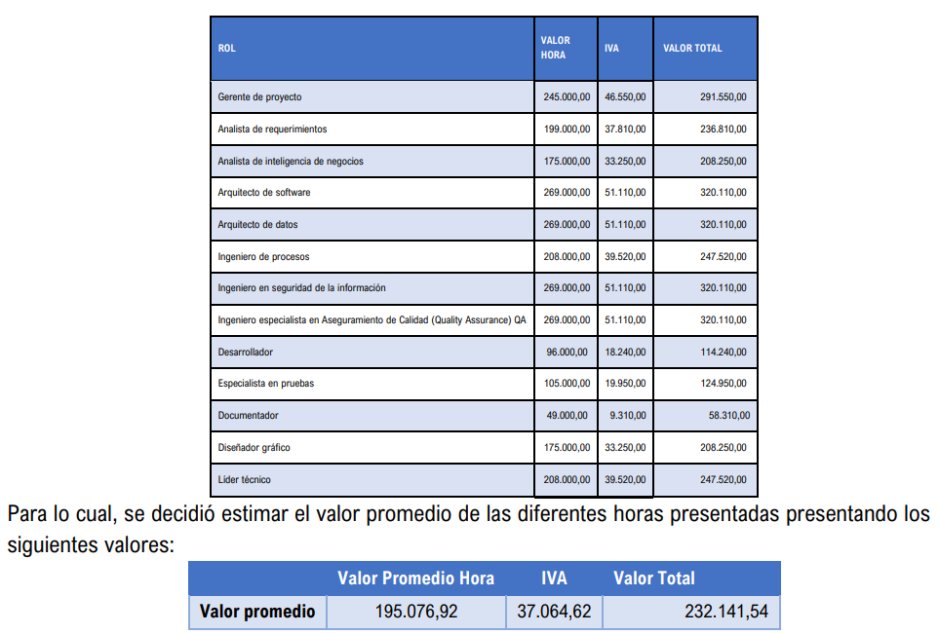
 |  |  |  |  |  |  | Referencia | $ 3,621,408,000.00 | 100% |  |  | $ 208,250.00 | $ 1,666,000.00 | $ 41,650,000.00
 |  |  |  |  |  |  | Presupuesto | $ 2,723,596,188.00 |  |  |  | $ 247,520.00 | $ 1,980,160.00 | $ 49,504,000.00
 |  |  |  |  |  |  |  | 75% |  |  |  |  |  | $ 3,621,408,000.00
 |  |  |  |  |  |  |  | $ 393,754,400.00

